Anleitung zur Nutzung
Anleitung zur Nutzung dieser Musterdatei:

Die Erfassung der eigentlichen Holzdaten erfolgt unter den weiteren Reitern (siehe unten neben "Anleitung zur Nutzung"). Entweder
→ "Stammholz100Stk" bis zu 100 Stämme verschiederner Längen/Durchmesser oder
→ "Fixlängen": Holzstücke gleicher Baumart, Länge und Güte. Jeweils zeilenweise -lückenlos von oben beginnend -
wird die Stückzahl des jeweiligen Durchmessers eingetragen
Anmerkung: Es können -für einen Käufer- verschiedene Baumarten, Güten und Längen auf einer Seite erfasst werden.
Die Summen unten zeigen die Gesamtmenge. Zum Verständnis siehe Reiter "Beispiel Fixlängen".

Eintragungen/Änderungen sind nur in grau hinterlegten Feldern möglich bzw. erforderlich.

Diese Holzliste als Excel-Datei am PC ausfüllen und als Excel-Anhang schicken an: info@fwv-osthessen.de
Handschriftliche Listen können leider nicht angenommen werden.

Bitte benutzen Sie für jeden Holzpolter eine sep. Liste und liefern Sie uns eine Wegekarte bzw. Lageplan mit, aus der eindeutig ersichtlich ist,
wo das Polter sich befindet.

Damit Sie wissen, welche Daten Sie erfassen müssen, hier noch eine Beschreibung:

Wir weisen ausdrücklich darauf hin, dass eine ausführliche Beratung nur durch Ihren Revierleiter erfolgen kann.

Abkürzungen Baumarten für das Holzprogramm
Ahorn | Ah
Buche | Bu
Douglasie | Dgl
Eichen | Ei
Esche | Es
Fichte | Fi
Kiefer | Kie
Kirsche | Kir
Lärche | Lä
Sonstiges Laubholz | sLb
Sonstiges Nadelholz | sNb
Tanne | Tan

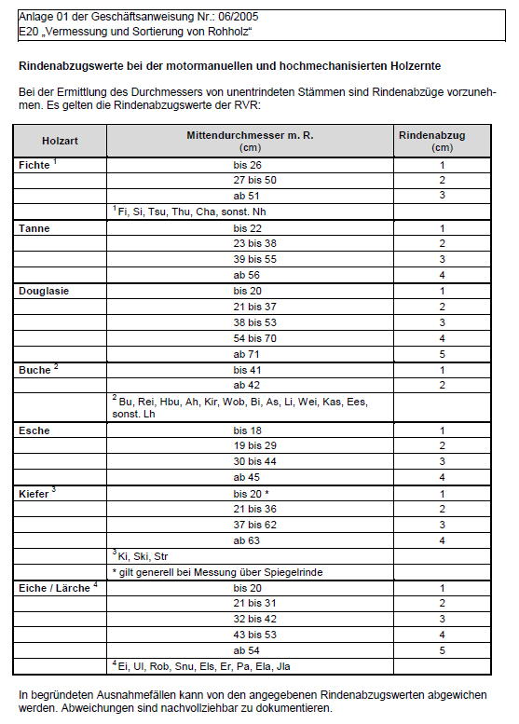
Erläuterung zur Holzlisten
lfdr.-Nr. | Die fortlaufende Nummerierung ist vorgegeben
Holz-Nr. (nur bei Reiter "Stammholz100Stk") | Eintragung nur bei numerierten Stämmen (Nummernplättchen /Sprühfarbe)
Baumart | siehe Tabelle Abkürzungen Baumarten
Stückzahl (nur bei Reiter "Fixlängen") | Anzahl der Stämme mit identischer Baumart, Länge, Durchmesser und Güte
Länge [m] | Längenangaben in Metern mit einer Nachkommastelle
Durchm. [cm] | Mittendurchmesser; Angaben in cm ohne Rinde, Rindenabzug siehe Tabelle
Güte | z. B. B/C, CGW, D oder IN (ggf. holen Sie sich fachlichen Rat bei Ihrem Revierleiter)
Verm. | Vermessung ohne Rinde
Stärke | Eingabe der Stärkeklasse nach Tabelle
Fm o. R. | werden automatisch errechnet
Aufnahme | Datum, wann das Holz von Ihnen aufgenommen wurde

